DATOS
1.00 | version 20.4.1
 | unidad del ítem |  | u |  |  | optimizaMultiStock
 | unidad de tiempo |  | año |  |  | Mod.: EOQ |  |  |  |  | Ayuda |  |  |  |  |  |  |  |  |  |  |  |  |  |  |  | Eje X | Q | R | Q/2 |  | KD/Q | (1/2)(QH)
 | demanda | D | 180 | u/año |  | Pedido optimo | Q | 77.46 | u | COSTO PEDIR | 232.38 |  |  |  |  |  |  |  |  |  |  |  |  |  |  | 0 | 0.00 | 0.00 | 3.42 | 38.73 | 25.82 | 697.14 | 77.46
 | costo compra | K | 100 | $ |  | Nivel Max | Qmax | 77.46 | u | COSTO GUARDAR | 20.52 |  |  |  |  |  |  |  |  |  |  |  |  |  |  | 0 | 0.00 | 77.46 | 3.42 | 38.73 | 36.15 | 497.95 | 108.44
 | costo unitario | C | 20 | $/u |  | Pto. Reposicion | R | 3.42 | u | COSTO INVENTARIO | 252.90 |  |  |  |  |  |  |  |  |  |  |  |  |  |  | 1 | 0.43 | 0.00 | 3.42 | 38.73 | 46.48 | 387.30 | 139.43
 | tasa transferencia | i | 0.3 | /año |  | Ciclo de R | A/\D | \DESCEN |  | COSTO COMPRA | 3600.00 |  |  |  |  |  |  |  |  |  |  |  |  |  |  | 1 | 0.43 | 77.46 | 3.42 | 38.73 | 56.80 | 316.88 | 170.41
 | tiempo guía | L | 0.019 | año |  |  |  |  |  | COSTO TOTAL | 3852.90 |  |  |  |  |  |  |  |  |  |  |  |  |  |  | 2 | 0.86 | 0.00 | 3.42 | 38.73 | 67.13 | 268.13 | 201.40
 | tasa producción(*) | P | m | u/año | 300000000 | Tiempo ciclo |  | 0.43 |  |  |  |  |  |  |  |  |  |  |  |  |  |  |  |  |  | 2 | 0.86 | 77.46 | 3.42 | 38.73 | 77.46 | 232.38 | 232.38
 | nivel servicio(**) | α | 0.5 |  | 0 | Tiempo Producción |  | 0.00 | año | Costo Stock Seguridad | 0.00 |  |  |  |  |  |  |  |  |  |  |  |  |  |  | 3 | 1.29 | 0.00 | 3.42 | 38.73 | 108.44 | 165.98 | 325.33
 | costo inventario | H | 6 | $ |  | tpo.sin producción |  | 0.43 | año |  |  |  |  |  |  |  |  |  |  |  |  |  |  |  |  | 3 | 1.29 | 77.46 | 3.42 | 38.73 | 139.43 | 129.10 | 418.28
 | varianza | σ2 |  |  |  | ciclos/año |  | 2.32 | cicl/año |  |  |  |  |  |  |  |  |  |  |  |  |  |  |  |  | 4 | 1.72 | 0.00 | 3.42 | 38.73 | 170.41 | 105.63 | 511.23
 | desvest en L | σL | 0 |  |  | Stock seguridad | S | 0.0000 | u |  |  |  |  |  |  |  |  |  |  |  |  |  |  |  |  | 4 | 1.72 | 77.46 | 3.42 | 38.73 | 201.40 | 89.38 | 604.19
 |  |  |  |  |  | Punto Rep. ajustado | R+S |  |  |  |  |  |  |  |  |  |  |  |  |  |  |  |  |  |  | 5 | 2.15 | 0.00 | 3.42 | 38.73 | 232.38 | 77.46 | 697.14
 |  |  |  |  |  |  |  |  |  |  |  |  |  |  |  |  |  |  |  |  |  |  |  |  |  | 5 | 2.15 | 77.46 | 3.42 | 38.73 | 232.38 | 77.46 | 697.14
 | tiempo revisión | T |  | año |  | Referencia | Q (μT+L) |  | u |  |  |  |  |  |  |  |  |  |  |  |  |  |  |  |  | 6 | 2.58 | 0.00 | 3.42 | 38.73
 | desvest en T+L | σT+L | 0 |  |  | cantidad real a pedir | q |  | u |  |  |  |  |  |  |  |  |  |  |  |  |  |  |  |  | 6 | 2.58 | 77.46 | 3.42 | 38.73
 | existencia al revis | I |  | u | ← | USAR ESTE SECTOR SOLO PARA INVENTARIOS CON REVISION PERIODICA
 | demanda T+L | DT+L | 3.42 | u | ← | DEJAR LA CELDA VERDE EN BLANCO SI USA OTROS MODELOS
 |  |  |  |  |  |  |  |  |  |  |  |  |  |  |  |  |  |  |  |  |  |  |  |  |  |  | 2.32 |  | año | 1/2(qic)
 | (*) Admite M, m o " " (blanco) para infinito |  |  |  |  | MODELO EN CURSO: |  |  | IR A PROBLEMA DEL CANILLITA |  |  |  |  |  |  |  |  |  |  |  |  |  |  |  |  |  | 77.46 |  | mes | 1/2(p-d*q/p)ic
300000000 | (**) α = 0,5 en modelos determinísticos |  |  |  |  | EOQ |  |  |  |  |  |  |  |  |  |  |  |  |  |  |  |  |  |  |  | 1 | 0.43 |  | semana | 1/2(q/s+s)ic
 |  |  |  |  |  |  |  |  | IR A DESCUENTO POR CANTIDAD |  |  |  |  |  |  |  |  |  |  |  |  |  |  |  |  | 2 | 3.42 |  | dia
 | MultiStock |  |  |  |  |  |  |  |  |  |  |  |  |  |  |  |  |  |  |  |  |  |  |  |  | 3 | 38.73 |  | hora | Con descuento
 |  |  |  |  |  |  |  |  |  |  |  |  |  |  |  |  |  |  |  |  |  |  |  |  |  | 4 | 0.00 |  | minuto | Constante
 |  |  |  |  |  |  |  |  |  |  |  |  |  |  |  |  |  |  |  |  |  |  |  |  |  |  |  |  |  | Descuento incremental
 |  |  |  |  |  |  | optimizaMultiStock |  |  |  |  |  |  |  | optimizaMultiStock20
 |  |  |  |  |  |  | Demanda probabilistica - período simple - (Problema del canillita) |  |  |  |  |  |  |  | EOQ con descuentos por cantidad
 |  |  |  |  |  |  |  |  |  | Costo Unitario |  | C | 20 |  | Volver
 |  |  |  |  |  |  |  |  |  | Precio de venta |  | P | 50 |  |  |  | Cantidad de cortes de descuento (maximo cuatro (4)) |  |  |  |  | 2 | Rango
 |  |  |  |  |  |  |  |  |  | Precio saldo obsoleto |  | S | 10 |  |  |  | Tramo 1°. % descuento |  | 10 | Descuento 1: de 0 a |  | 50 | 0 a 50
 |  |  |  |  |  |  |  |  |  | Costo por faltante |  | B | 20 |  |  |  | Tramo 2°. % descuento |  | 20 | Descuento 2: de 51 a |  | 100 | 51 a 100
 |  |  |  |  |  |  |  |  |  | Nivel servicio a ensayar |  | α | 0.600 | 60%
 |  |  |  |  |  |  |  |  |  | Costo de organización |  | K | 200.000
 |  |  |  |  |  |  |  |  |  | Demanda prevista |  | μ | 2000 |  |  |  | Costo de almacén (H) |  | 2 |  |  | 3.00E+30
 |  |  |  |  |  |  |  |  |  | Desv est demanda prevista |  | σ | 300.000 |  |  |  | Tipo de descuento |  | 1 |  |  | (función no disponible)
 |  |  |  |  |  |  |  |  |  | Costo unitario por faltante |  | Cf | 50
 |  |  |  |  |  |  | Ce=C-S |  | 10 | Costo unitario por exceso |  | Ce | 10 |  |  | TRAMO | C | Descuento% | Q (EOQ) | Ctotal xEOQ | Posible? | Q Posible | Costo Real | Costo Pedir | Cost almacen
 |  |  |  |  |  |  | Cf=P-C+B |  | 50 | Q optimo |  | Q | 2,290.2265 |  |  | INICIAL | 20.00 | De 0 a 49: 0 % | 77.46 | 4064.76 | NO | 50.00 | 4110.00 | 360.00 | 150.00
 |  |  |  |  |  |  | P(D<Q)=CF/(CF+CE) |  | 0.83333333333 | Nivel óptimo servicio |  | P(D<Q) | 0.8333 | 83% |  | CORTE 1 | 18.00 | De 50 a 99: 10% | 81.65 | 4040.91 | SI | 81.65 | 3705.40 | 220.45 | 244.95
 |  |  |  |  |  |  | Q=DISTR.NORM.INV(P;μ;σ) |  | 2290.2264698 |  |  |  |  |  |  | CORTE 2 | 16.00 | Desde 100: 20% | 86.60 | 4015.69 | NO | 100.00 | 3360.00 | 180.00 | 300.00
 |  |  |  |  |  |  | C falta=α[μP-CQ+(S(Q-μ)] |  | 47,581.4461 | Costo Total por falta |  | $Cf | 47,581.4461 |  |  |  |  |  |  |  |  |  |  |  | 0.00
 |  |  |  |  |  |  | C sobra=α[μP-CQ+(B(μ-Q)] |  | 8,065.1569 | Costo Total por sobra |  | $Ce | 8,065.1569 |  |  |  |  |  |  |  |  |  |  |  | 0.00
 |  |  |  |  |  |  | VOLVER |  | Ayuda | Lucro esperado * |  | $ | 55,336.7643
 |  |  |  |  |  |  |  |  |  |  |  |  |  |  |  | RECOMENDACIÓN: Ordenar 100 unidades, con un costo total mínimo de $ 3360
 |  |  |  |  |  |  |  |  |  | Nivel servicio ensayado |  | P(D<Q) | 0.6 | 60%
 |  |  |  |  |  |  |  |  |  | Q optimo ensayo |  | Q | 2076.0041309 |  | Corte | C | Q | CP | CH | Posible | Q* | CP | CC | CH | CT
 |  |  |  |  |  |  |  |  |  | Costo Total por falta ensayo |  | $Cf' | 35,543.9752 |  | Inicial | 20 | 77.460 | 232.379 | 232.379 | NO | 50.000 | 360.000 | 3600.000 | 150.000 | 4110.000
 |  |  |  |  |  |  |  |  |  | Costo total por sobra ensayo |  | $Ce' | 22,783.9339 |  | 1 | 18 | 81.650 | 220.454 | 220.454 | SI | 81.650 | 220.454 | 3240.000 | 244.949 | 3705.403
 |  |  |  |  |  |  |  |  |  | Lucro esperado* |  | $' | 57,962.7607 |  | 2 | 16 | 86.603 | 207.846 | 207.846 | NO | 100.000 | 180.000 | 2880.000 | 300.000 | 3360.000
 |  |  |  |  |  |  |  |  |  | (*) divergencia +/- 0,62% |  |  |  |  | 3 | 20 |  | #VALUE! | #VALUE! | NO | 0.000 | #DIV/0! | 3600.000 | 0.000 | #DIV/0!
 |  |  |  |  |  |  |  |  |  |  |  |  |  |  | 4 | 20 |  | #VALUE! | #VALUE! | NO | 0.000 | #DIV/0! | 3600.000 | 0.000 | #DIV/0!

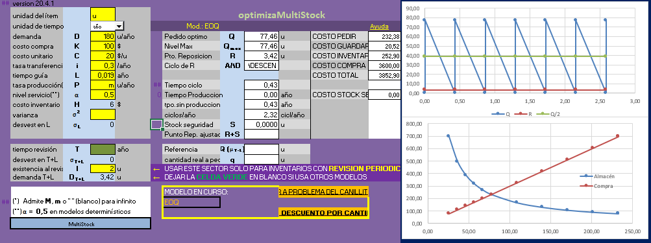
 | optimizaMultiStock
 | Ayuda para la versión 4.1
 | MODELOS SOPORTADOS:
 |  | Revisión contínua con Demanda determinística:
 |  |  | EOQ
 |  |  | POQ
 |  |  | EOQ/POQ con descuento por cantidad
 |  | Revisión contínua con Demanda con distribución normal:
 |  |  | EOQ
 |  |  | POQ
 |  | Revisión periódica con Demanda con distribución normal:
 |  | Demanda probabilística en período simple
 |  |  | (problema del canillita)
 | INGRESO DE DATOS
 | Solamente están habilitadas las celdas color amarillo y la celda verde para "Tiempo de revisión (T)"
 | en modelos de revisión periódica.
 | Para todos los modelos puede ingresarse la unidad de tiempo a usar seleccionando de la lista desplegable.
 | Esta unidad no tiene efectos en los cálculos, se incluye como ayuda para el operador, pero debe ser la misma en toda la hoja.

 | Modelos con Demanda determinística
 |  | Para acceder a modelos EOQ o POQ con demanda determinística debe ingresarse un valor de nivel de servicio (α) = 0,5
 | EOQ |  |  |  |  |  |  |  |  |  |  | VOLVER
 |  | Para acceder a modelos de Cantidad Económica de Pedidos (EOQ) debe colocarse en la celda tasa de producción (P) una
 |  | "M", una "m" o un espacio en blanco " ".
 | POQ
 |  | Para acceder a modelos de Producción, debe ingresarse la tasa de producción (P) en la celda correspondiente. Si en esa
 |  | celda se ingresa "M", "m" o " " se tomará con tasa infinita y se procesará como modelo EOQ
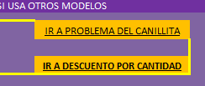
 |  |  |  | EOQ/POQ con descuento por cantidad
 |  | Para acceder a análisis de descuento por cantidad debe ingresar los datos básicos SIN
 |  | DESCUENTO y luego mediante botón correspondiente (figura de la derecha) ir al sector
 |  | de descuentos e ingresar los tramos de descuento y sus porcentajes (ver más adelante)
 | Modelos con demanda probabilística
 |  | Para acceder a estos modelos - tanto EOQ como POQ - debe ingresarse cualquier valor
 |  | superior a 0,5 en nivel de servicio α
 |  | Prob del canillita
 |  | Para acceder al modelo del Problema del canillita pulse el botón correspondiente en el
 |  | recuadro amarillo inferior (figura de la derecha)
 | Modelos de revisión contínua
 |  | Como estos modelos son complementarios a modelos base se accede a ellos simplemente ingresando un valor para el tiempo
 |  | de revisión (T), lo que anulará el resto de los ingresos y permite visualizar los resultados de Q y q en la parte inferior del sector
 |  | de resultados
 |  | La entrada "existencia al revis (I)" puede ser utilizada también en los demás modelos

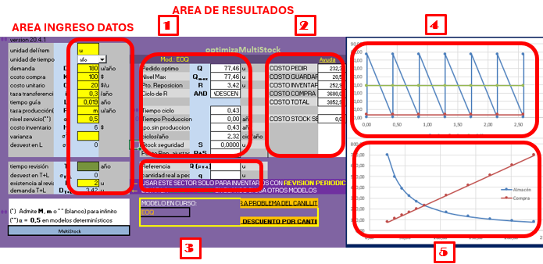
 | RESULTADOS |  |  |  |  |  |  |  |  |  |  | VOLVER
 | El área de resultados está compuesta de conco sectores
 | como se muestra en la figura a la derecha:

 | 1. Area principal, para los indicadores básicos
 | 2. Area de costos.
 | 3. Area destinada a los indicadores de
 | los modelos de revisión periódica
 | 4. Area de gráfico de perfil de inventario
 | 5. Area de gráfico de análisis de costos.

 | Además se visualizará el modelo ingresado en el recuadro
 | amarillo inferior y en la fila superior del área 1

 | DESCUENTO POR CANTIDAD
 | En la pantalla de descuento por cantidad (figura de abajo),
 | la tabla inferior aparecerá con una celda verde que
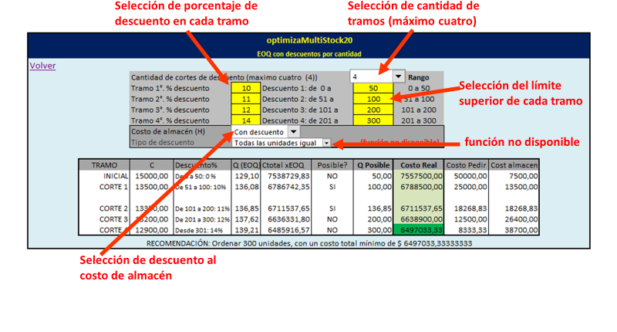
 | señala el óptimo recomendado.

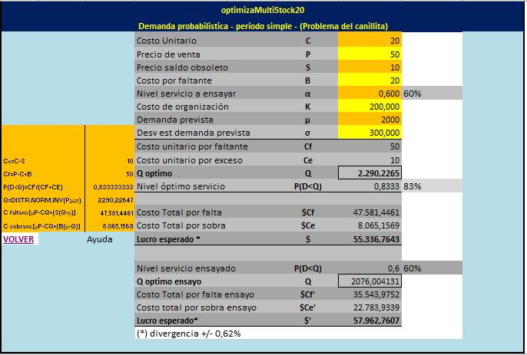
 | PROBLEMA DEL CANILLITA
 | Este modelo se usa con inventarios ciclo único compuesto por ítems con fecha de vencimiento.
 | Se diferencia de los modelos anteriores en que ofrece un nivel óptimo de inventario y el nivel
 | de servicio α correspondiente, contrario a lo que ocurre en los otros modelos, donde α es dato.
 | Sin embargo, se puede ingresar el nivel de servicio deseado y se obtendrá un segundo grupo de
 | resultados con el lucro correspondiente para poder comparalos, en la parte inferior. Este
 | ingreso de α es opcional. También puede ingresarse o no el costo de organización K. En caso
 | que el problema no resulte redituable frente al costo de organización en la parte inferior de la
 | ventana aparece una advertencia en tipografía roja. La ventana ocre a la izquierda es
 | complementaria y se usa para mostrar las funciones utilizadas.

 | Volver al problema del canillita |  |  |  | MultiStock20 (ver 3)
 |  |  |  |  | AER 1: 11/2015
 | Volver a pantalla principal |  |  |  | MStock17: 5/2017 (ver 2)
 |  |  |  |  | MStock20: 7/2020 (ver 4)
 | Hoja protegida con la contraseña:"DATOS" |  |  |  | Mstock: 3/2026 (ver 4.1)

